說明
特別注意：
在清冊填寫完後，本試算表可協助批次列印出要黏貼的作品標籤。
以下為使用步驟：

步驟 1、至「作品清冊」工作表上，依照範例填寫基本資料。
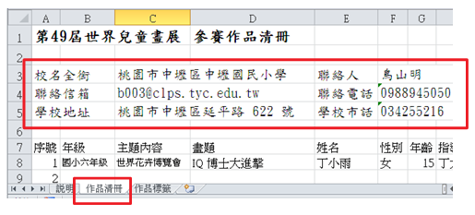
步驟 2、填寫學生名單時，從下拉清單中選取年級別及主題內容別。
填寫時注意先以「年級」，再以「主題內容」為篩選依序填寫。
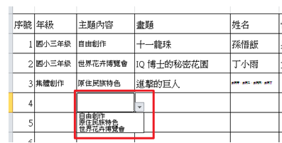
步驟 3、完成清冊後，可至「作品標籤」工作表上，準備列印標籤。
工作表中，表單的儲存格內容是依清冊內容帶入，不需手動填寫。
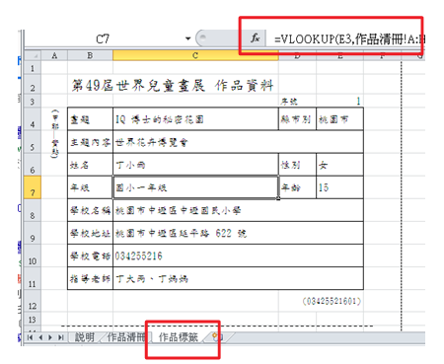
步驟 4、在標籤上填入序號，標籤中就會自動帶入對應的內容，接著只要列印（Ctrl + P）即完成。
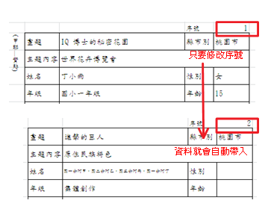

其他注意事項：
表格不足請自行增列序號。
報名時，請將填寫完成的檔案寄回。檔案名稱為「世界兒童畫展參賽作品清冊+校名」。
交件時若以郵寄方式，請內附作品清冊並自行確認作品數量並以雙掛號寄送。

報名資料寄送信箱 | b003@clps.tyc.edu.tw
報名截止日 | 3月25日16:00 前
交件地點 | 中壢國小訓導處（中壢區延平路622號）
交件日期 | 111 年 3 月28、29、30日，共三日（每日上午 08:00 至下午 16:00）。

作品標籤
(甲聯—實貼)
中華民國第55屆世界兒童畫展 作品資料
 |  | 序號 | 1
畫題 | 0 | 縣市別 | 桃園市
主題內容 | 0
姓名 | 0 | 性別
年級 | 0 | 年齡 |  | 學校 簽章 | ★(必填) (職章或學校戳章皆可)
學校名稱 | 0
學校地址 | 0
學校電話 | 0
指導老師 (限填一位) | 0
★本作品同意不退件且無償授權中華民國兒童美術教育學會做為非營利使用。 |  | 法定代理人 (簽章) | ★(必填)
 |  |  | (001)

(乙聯—浮貼)
中華民國第55屆世界兒童畫展 作品資料
 |  | 序號 | 1
畫題 | 0 | 縣市別 | 桃園市
主題內容 | 0
姓名 | 0 | 性別
年級 | 0 | 年齡 |  | 學校 簽章 | ★(必填) (職章或學校戳章皆可)
學校名稱 | 0
學校地址 | 0
學校電話 | 0
指導老師 | 0
★本作品同意不退件且無償授權中華民國兒童美術教育學會做為非營利使用。 |  | 法定代理人 (簽章) | ★(必填)
 |  |  | (001)

